시트1
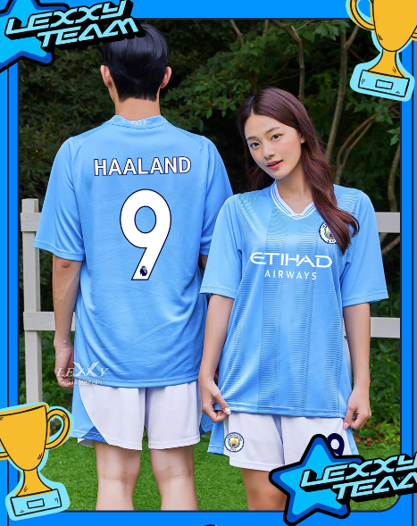
순 | 이름 | 상의사이즈 | 하의사이즈 | 긴팔/반팔 | 등이름 | 등번호 | 바지번호
1 | 강민서 | 2S | 2S | 긴팔 | @mnseeeo | 1 | 1
2 | 김동찬 | 2XL | 3XL | 반팔 | 전교회장 | 24 | 2
3 | 김산 | 2XL | 2XL | 반팔 | TOTO | 3 | 3
4 | 김선영 | L | M | 반팔 | SY___1127 | 4 | 4
5 | 김솔 | M | M | 반팔 | @rlahf_ | 5 | 5
6 | 김하람 | L | L | 반팔 | HARAM | 6 | 6
7 | 문지영 | M | M | 긴팔 | MOON | 99 | 7
8 | 박명진 | s | m | 반팔 | PMJ | 8 | 8
9 | 봉정민 | 2XL | 2XL | 반팔 | BONG | 9 | 9
10 | 서예란 | M | M | 반팔 | 강태현 | 10 | 10
11 | 성지후 | 2S | 2S | 반팔 | JIHOO | 11 | 11
12 | 손재민 | L | L | 반팔 | SON | 7 | 12
13 | 양소희 | S | 2S | 반팔 | @S00hu1 | 0 | 13
14 | 유종훈 | L | L | 긴팔 | 찢겼다 | 14 | 14
15 | 윤채원 | M | M | 반팔 | YOON | 15 | 15
16 | 윤채은 | XL | XL | 반팔 | SOM. | 3 | 16
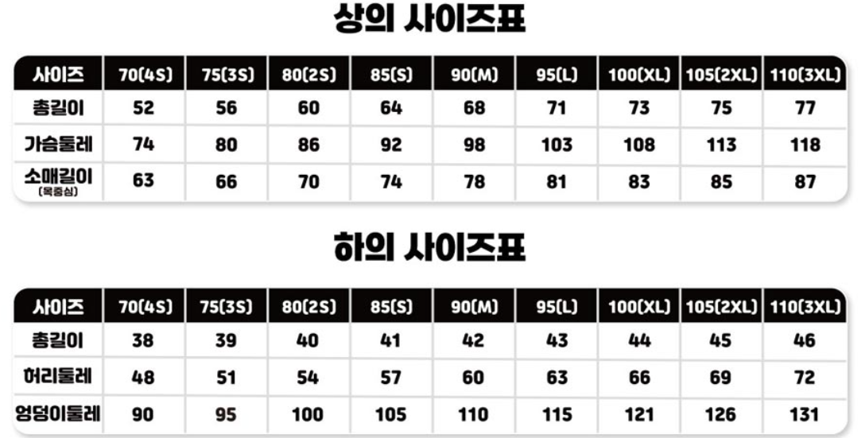
17 | 이민주 | 2S | S | 반팔 | 만두 엄마 | 18 | 18
18 | 이승창 | 2S | 2S | 반팔 | FODEN | 47 | 47
19 | 이은주 | S | S | 반팔 | exneuuu | 20 | 20
20 | 이재호 | M | M | 반팔 | 당진뚫어뽕 | 07 | 07
21 | 이지오 | L | L | 반팔 | 2z0 | 22 | 22
22 | 정성민 | L | L | 반팔 | JUNG | 23 | 23
23 | 최민기 | M | M | 반팔 | cmgi | 21 | 21
24 | 최예환 | 3XL | 2XL | 긴팔 | 광대 | 13 | 26
25 | 최인성 | L | L | 반팔 | INSUNG | 27 | 27
26 | 한태성 | 3XL | 3XL | 반팔 | 돼지 | 98 | 28
27 | 현수환 | L | L | 반팔 | 찢었다 | 29 | 29
28 | 담임 | S | S | 긴팔 | 사은품
29 | 부담임 | L | L | 긴팔 | 사은품

 |  |  |  |  |  |  |  | 헤헤~

